圖表索引
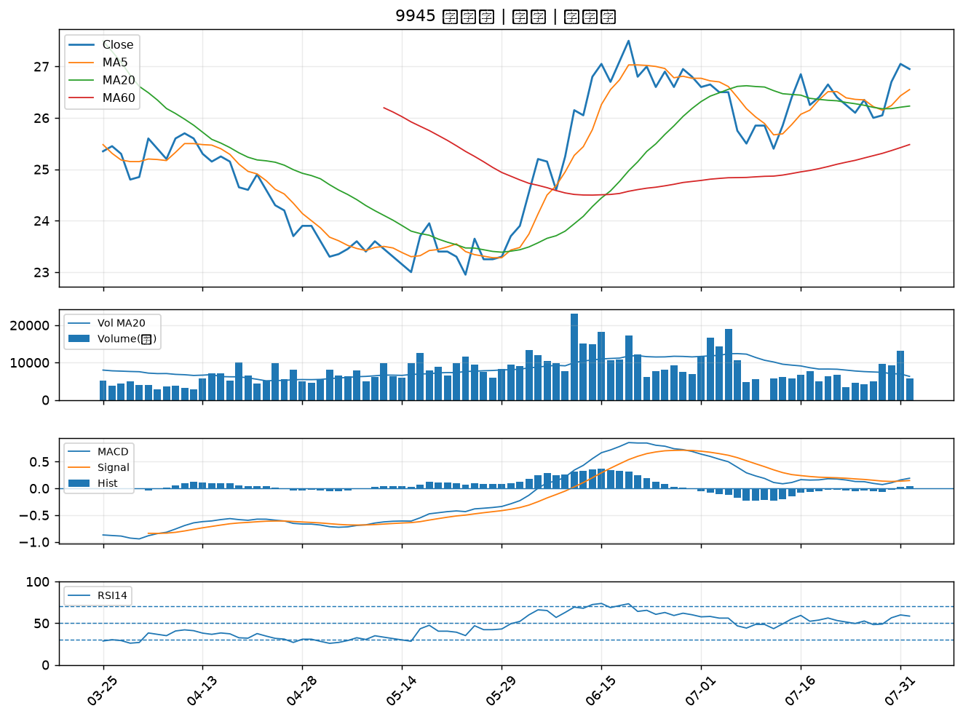
股票代號 | 股票名稱 | 市場 | 買進觀察分級 | 主力突破分數 | 圖表路徑
2425 | 承啟 | 上市 | A級 | 5 | output/charts/20260803/2425_承啟.png
5490 | 同亨 | 上櫃 | A級 | 5 | output/charts/20260803/5490_同亨.png
3231 | 緯創 | 上市 | A級 | 4 | output/charts/20260803/3231_緯創.png
1808 | 潤隆 | 上市 | A級 | 3 | output/charts/20260803/1808_潤隆.png
2006 | 東和鋼鐵 | 上市 | B級 | 6 | output/charts/20260803/2006_東和鋼鐵.png
2812 | 台中銀 | 上市 | B級 | 3 | output/charts/20260803/2812_台中銀.png
3520 | 華盈 | 上櫃 | B級 | 3 | output/charts/20260803/3520_華盈.png
2834 | 臺企銀 | 上市 | B級 | 3 | output/charts/20260803/2834_臺企銀.png
2801 | 彰銀 | 上市 | B級 | 2 | output/charts/20260803/2801_彰銀.png
2618 | 長榮航 | 上市 | B級 | 1 | output/charts/20260803/2618_長榮航.png
8271 | 宇瞻 | 上市 | B級 | 1 | output/charts/20260803/8271_宇瞻.png
8111 | 立碁 | 上櫃 | B級 | 1 | output/charts/20260803/8111_立碁.png
2451 | 創見 | 上市 | B級 | 1 | output/charts/20260803/2451_創見.png
6214 | 精誠 | 上市 | B級 | 1 | output/charts/20260803/6214_精誠.png
2540 | 愛山林 | 上市 | B級 | 1 | output/charts/20260803/2540_愛山林.png
2880 | 華南金 | 上市 | B級 | 0 | output/charts/20260803/2880_華南金.png
2357 | 華碩 | 上市 | B級 | 0 | output/charts/20260803/2357_華碩.png
1907 | 永豐餘 | 上市 | B級 | 0 | output/charts/20260803/1907_永豐餘.png
2892 | 第一金 | 上市 | B級 | 0 | output/charts/20260803/2892_第一金.png
2884 | 玉山金 | 上市 | B級 | 0 | output/charts/20260803/2884_玉山金.png
2886 | 兆豐金 | 上市 | B級 | 0 | output/charts/20260803/2886_兆豐金.png
5880 | 合庫金 | 上市 | B級 | 0 | output/charts/20260803/5880_合庫金.png
2882 | 國泰金 | 上市 | B級 | 0 | output/charts/20260803/2882_國泰金.png
2867 | 三商壽 | 上市 | B級 | 0 | output/charts/20260803/2867_三商壽.png
9945 | 潤泰新 | 上市 | B級 | 0 | output/charts/20260803/9945_潤泰新.png

2425 承啟｜A級
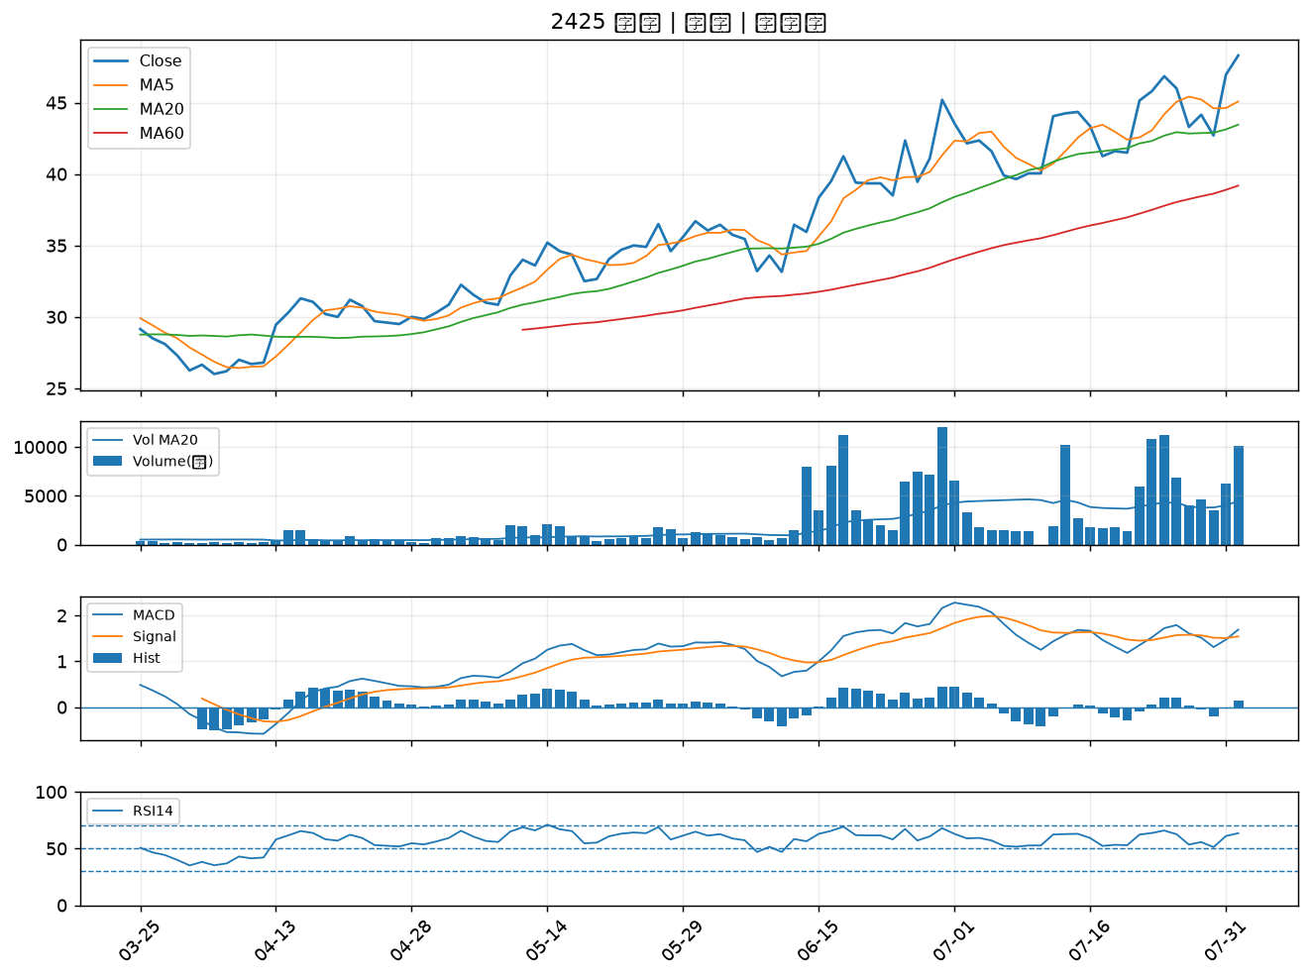

5490 同亨｜A級
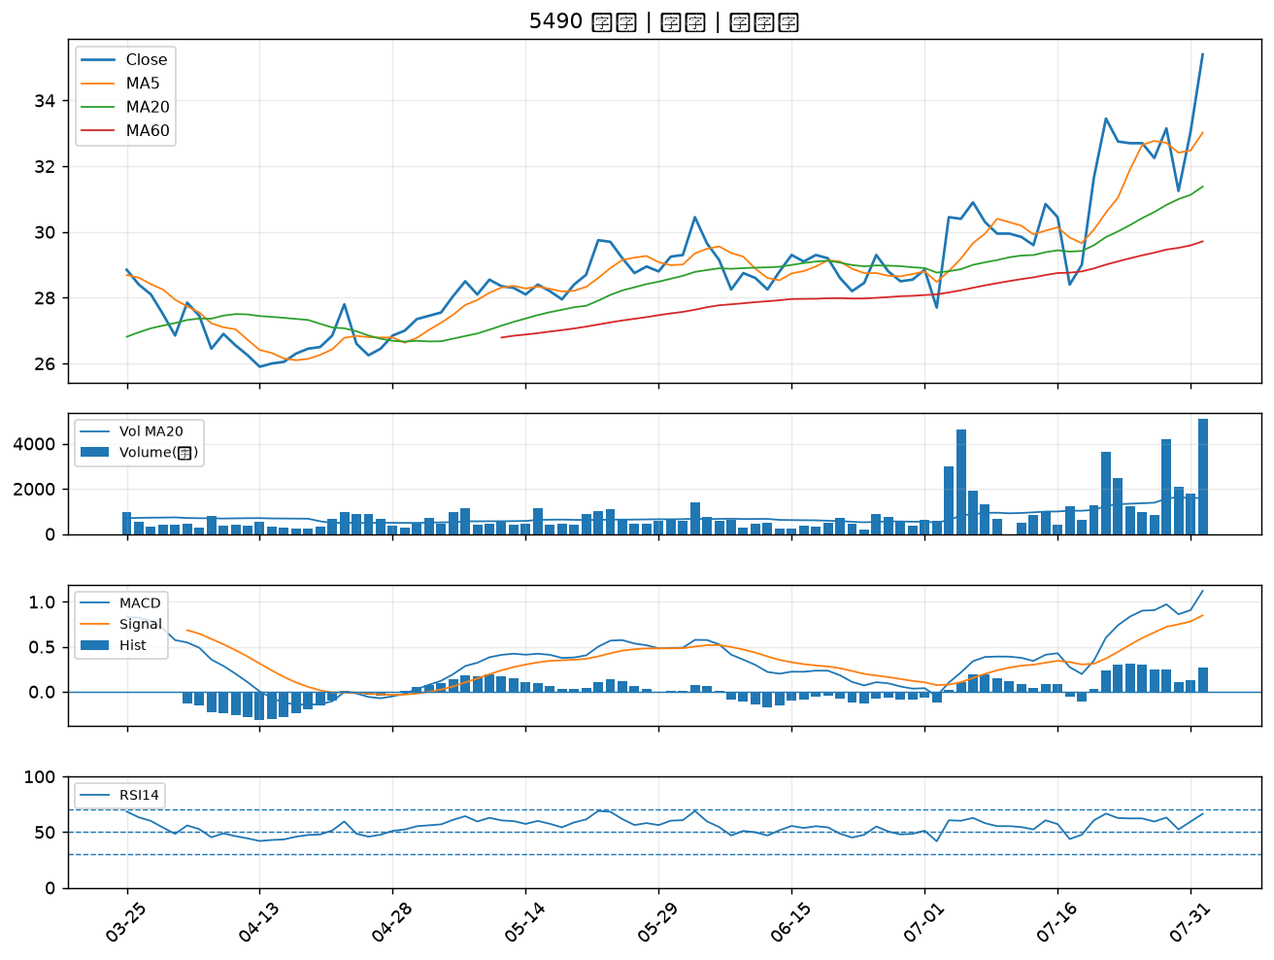

3231 緯創｜A級
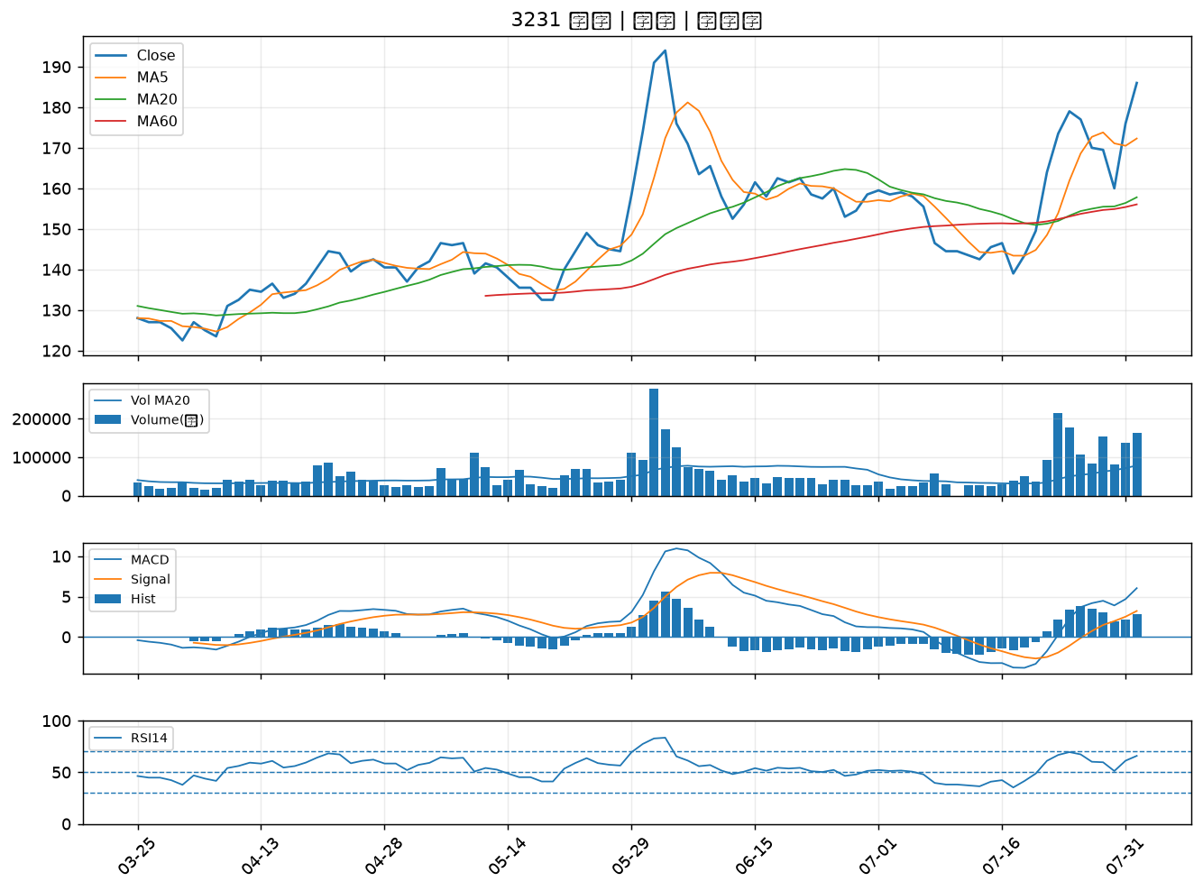

1808 潤隆｜A級
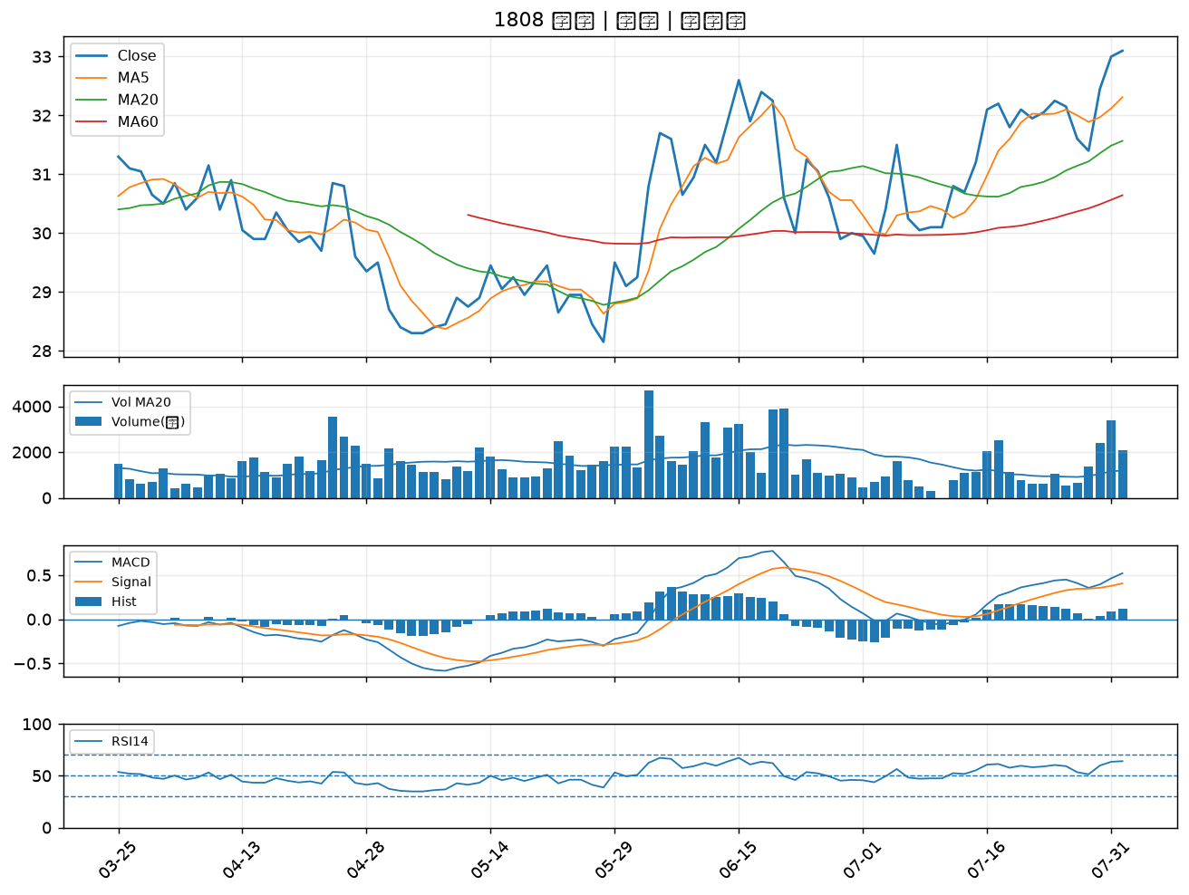

2006 東和鋼鐵｜B級
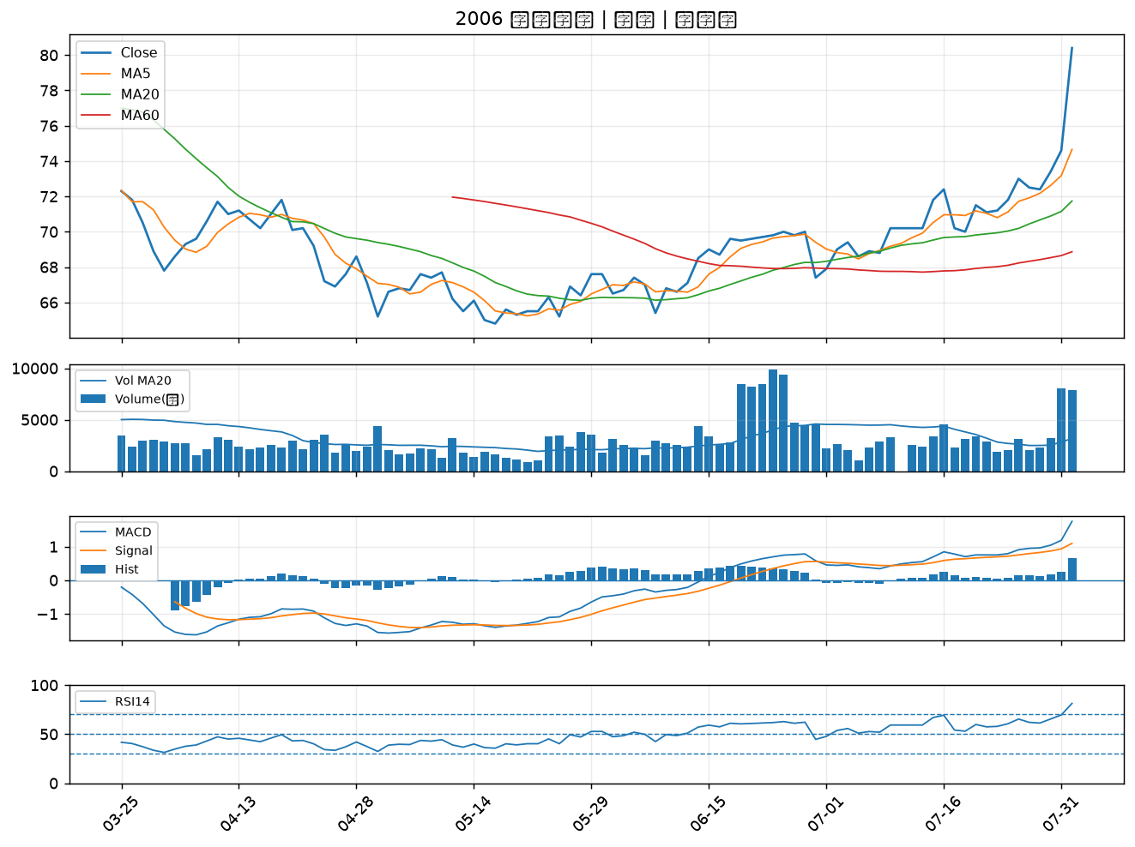

2812 台中銀｜B級
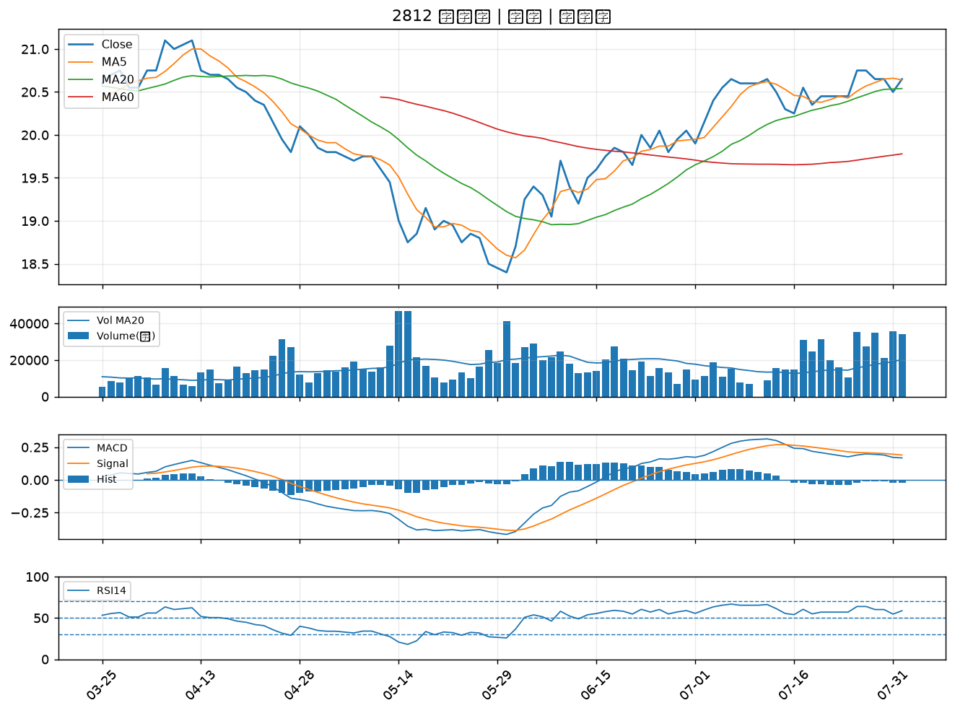

3520 華盈｜B級
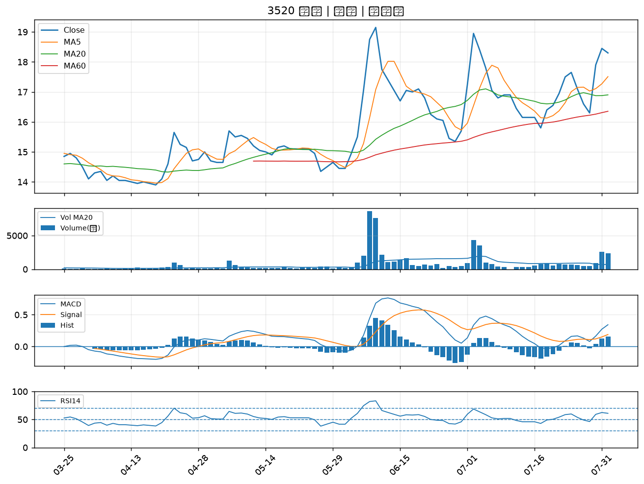

2834 臺企銀｜B級
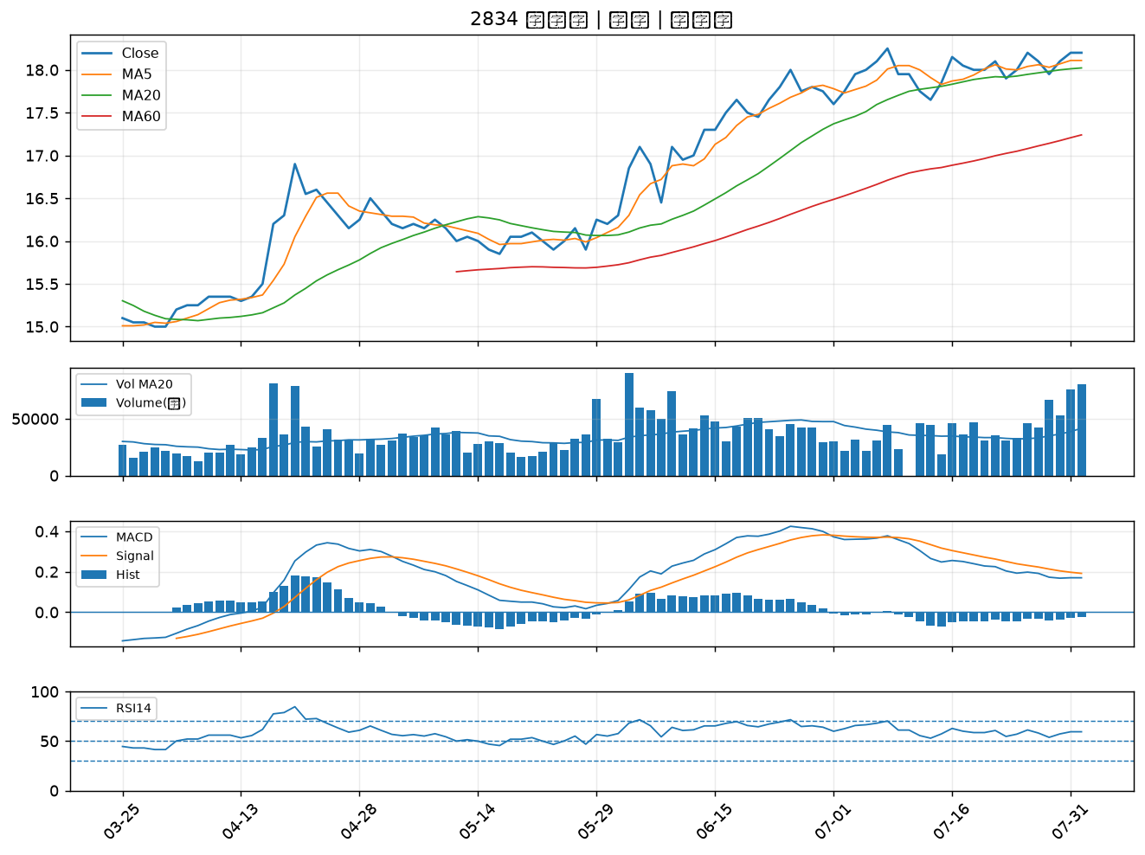

2801 彰銀｜B級
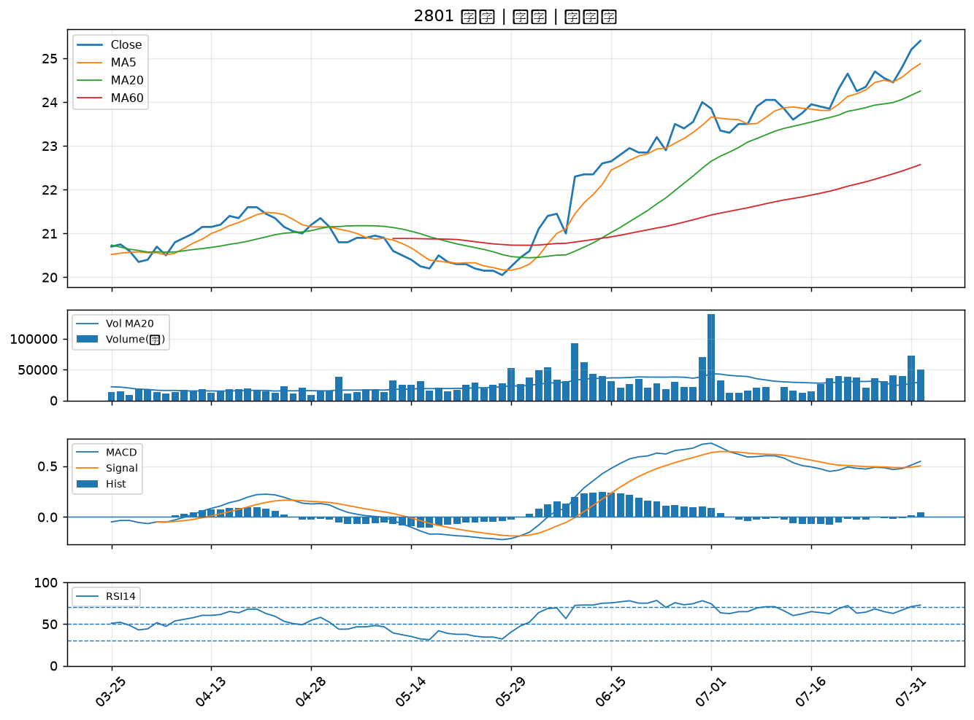

2618 長榮航｜B級
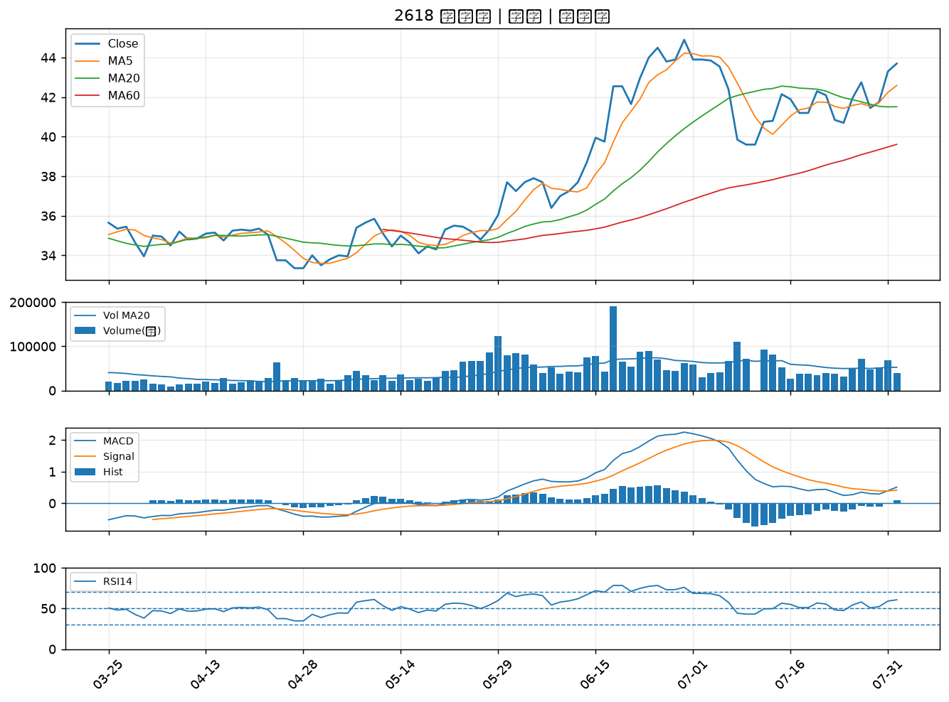

8271 宇瞻｜B級
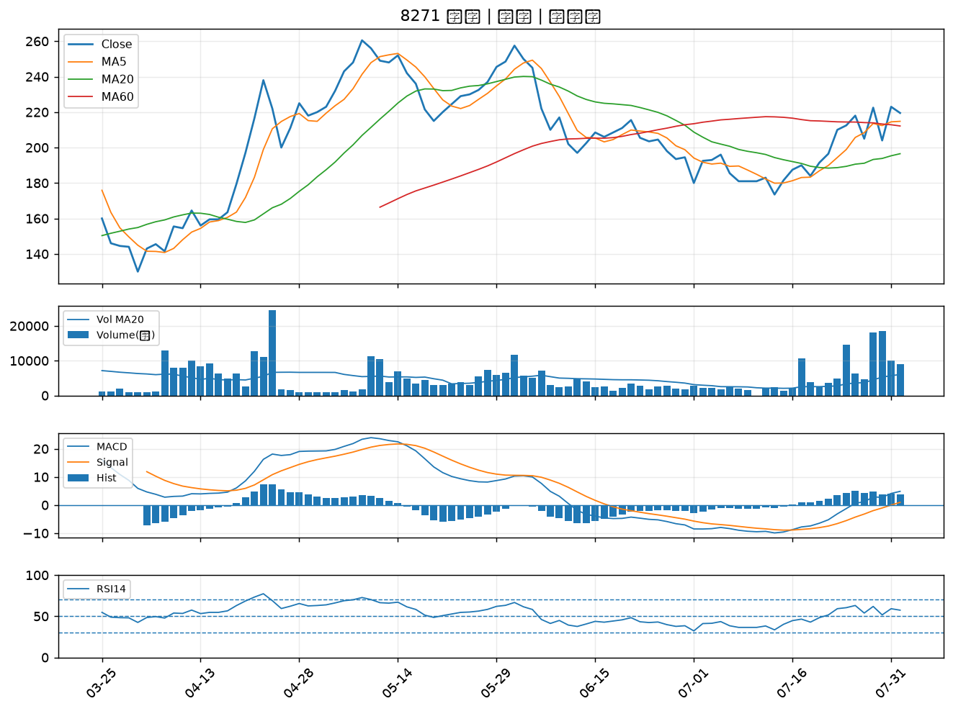

8111 立碁｜B級
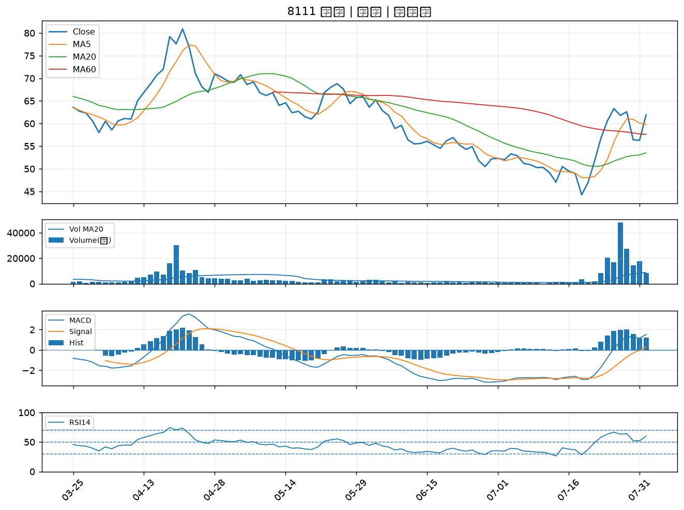

2451 創見｜B級
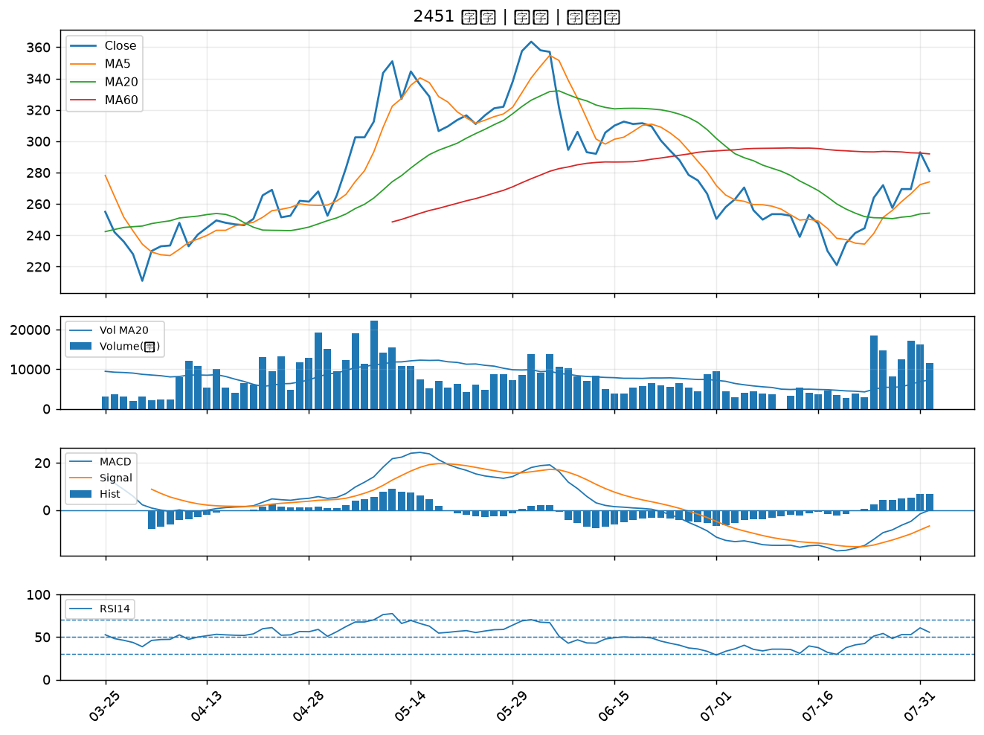

6214 精誠｜B級
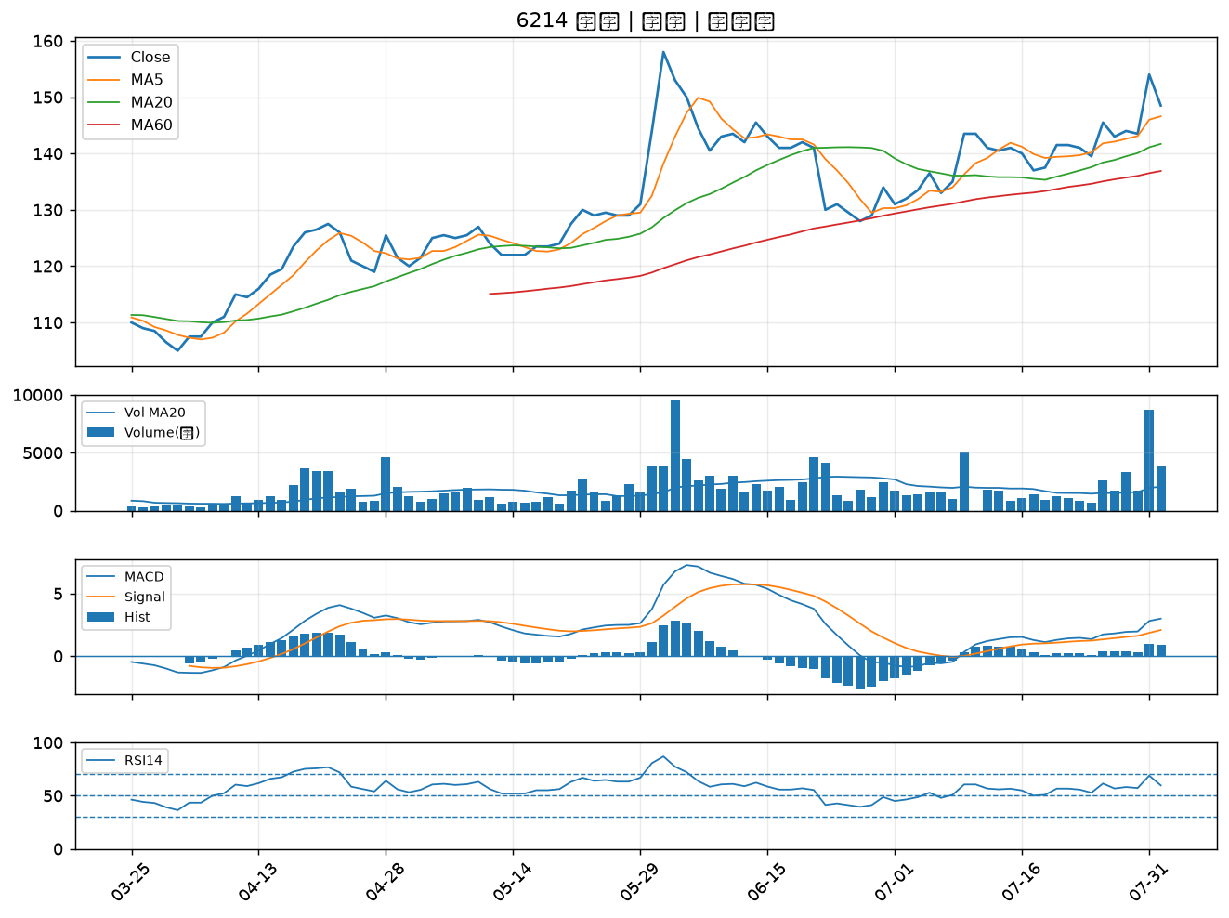

2540 愛山林｜B級
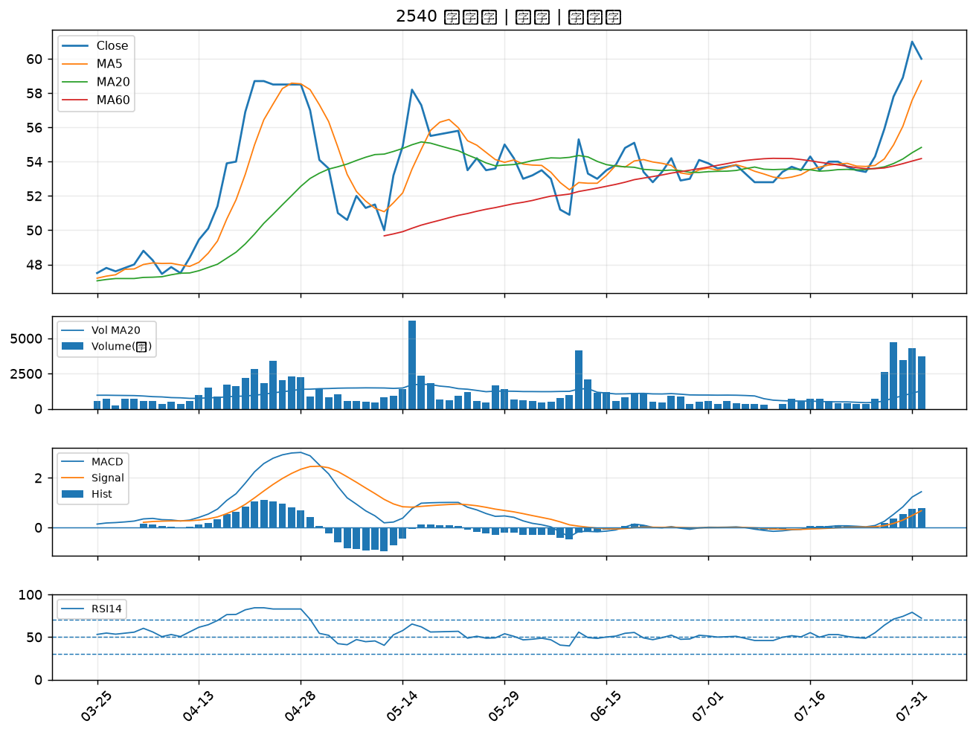

2880 華南金｜B級
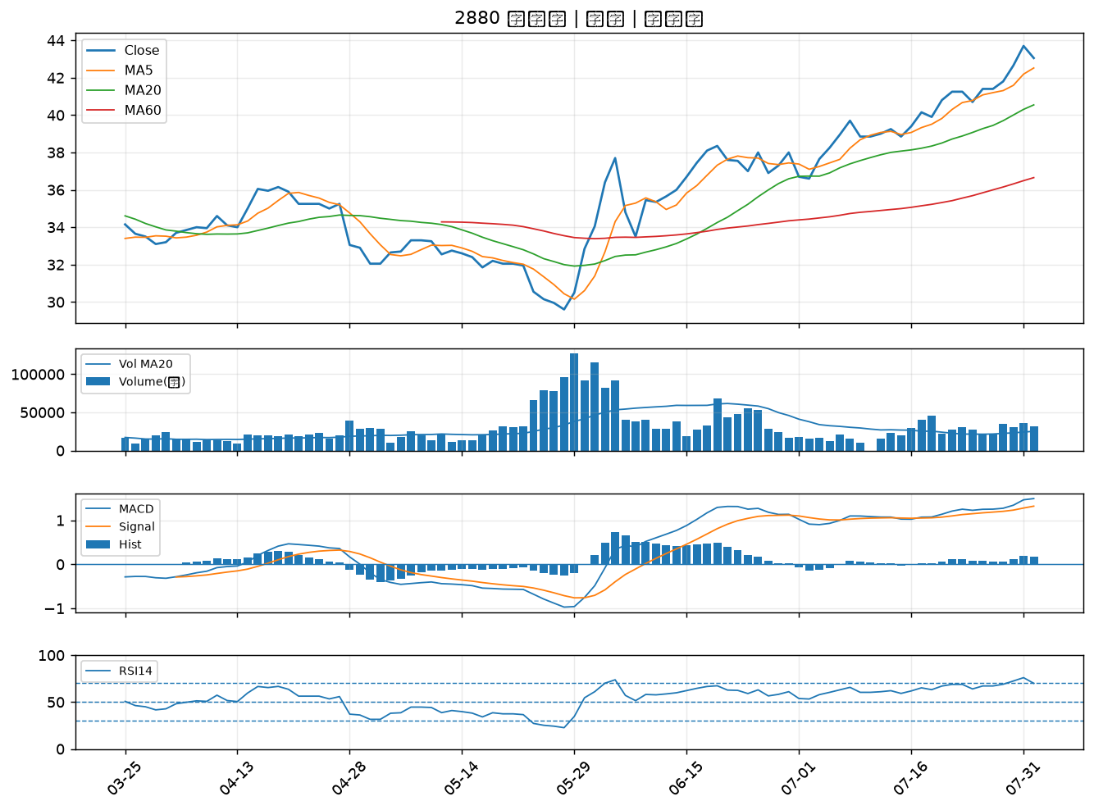

2357 華碩｜B級
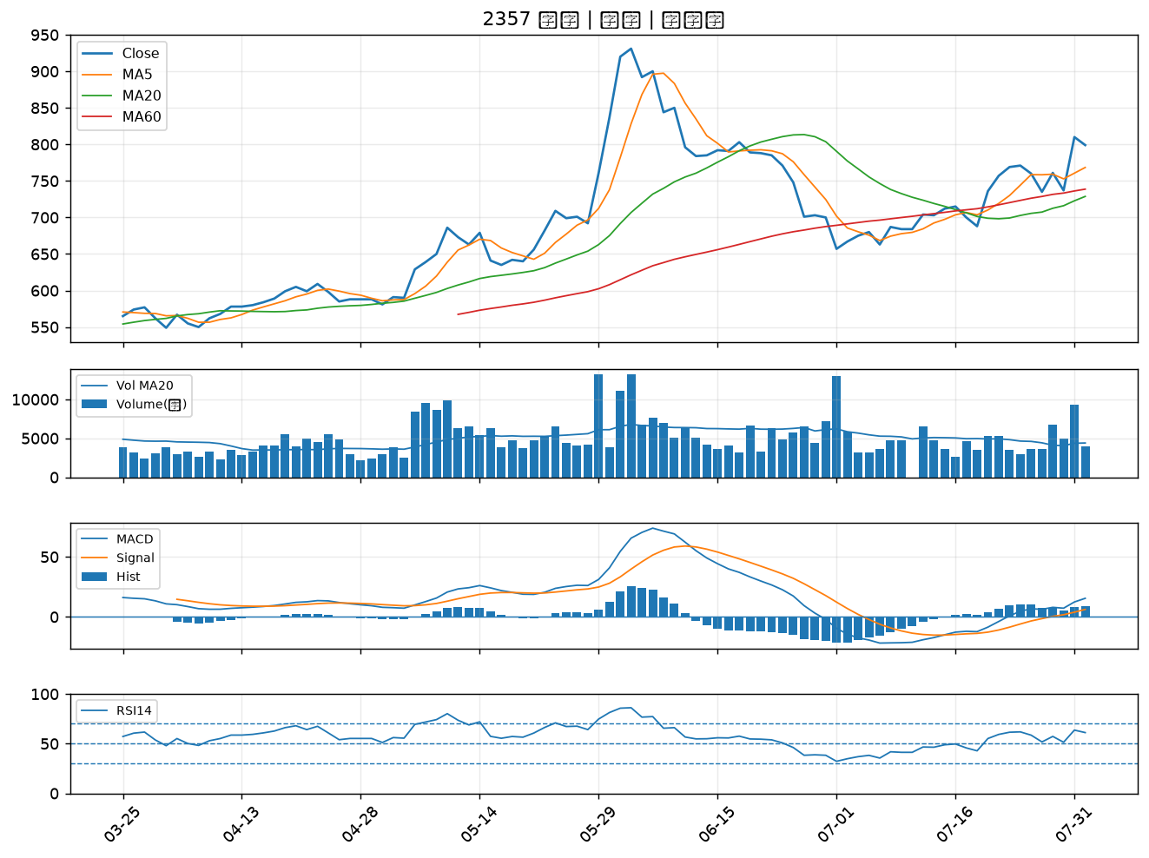

1907 永豐餘｜B級
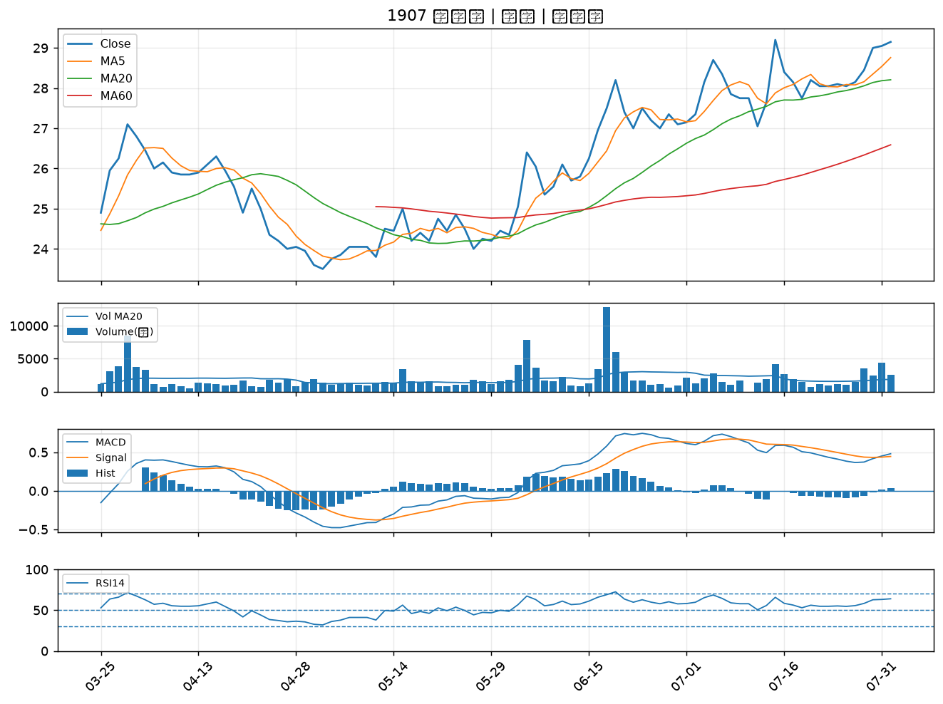

2892 第一金｜B級
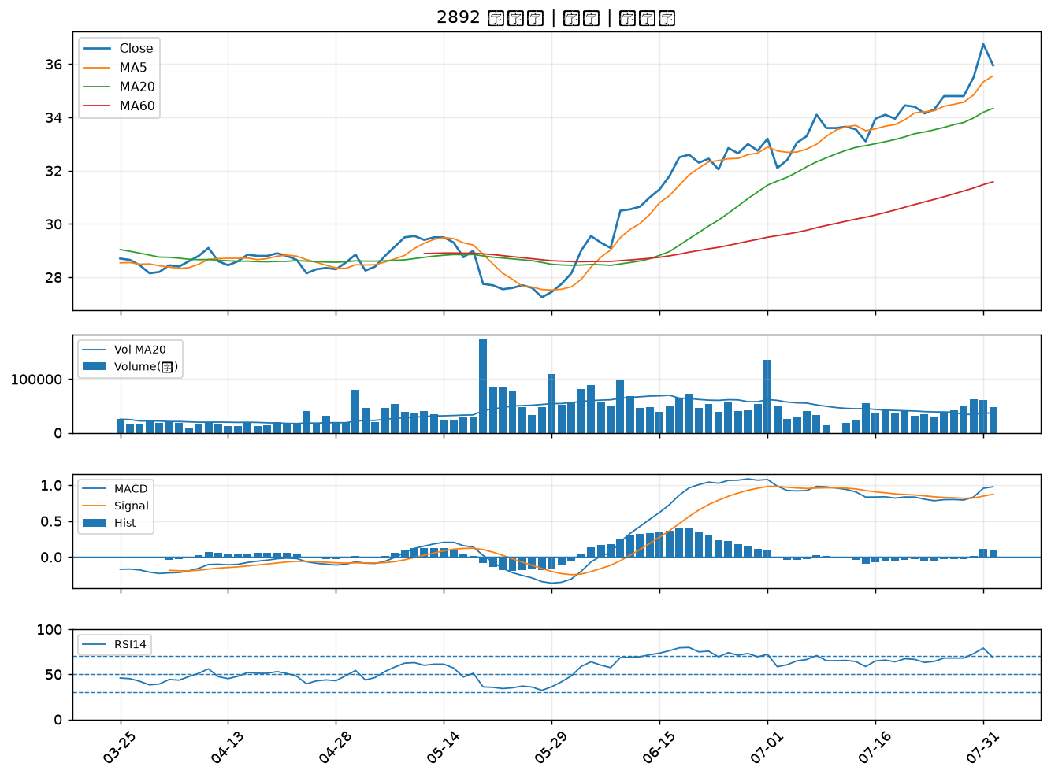

2884 玉山金｜B級
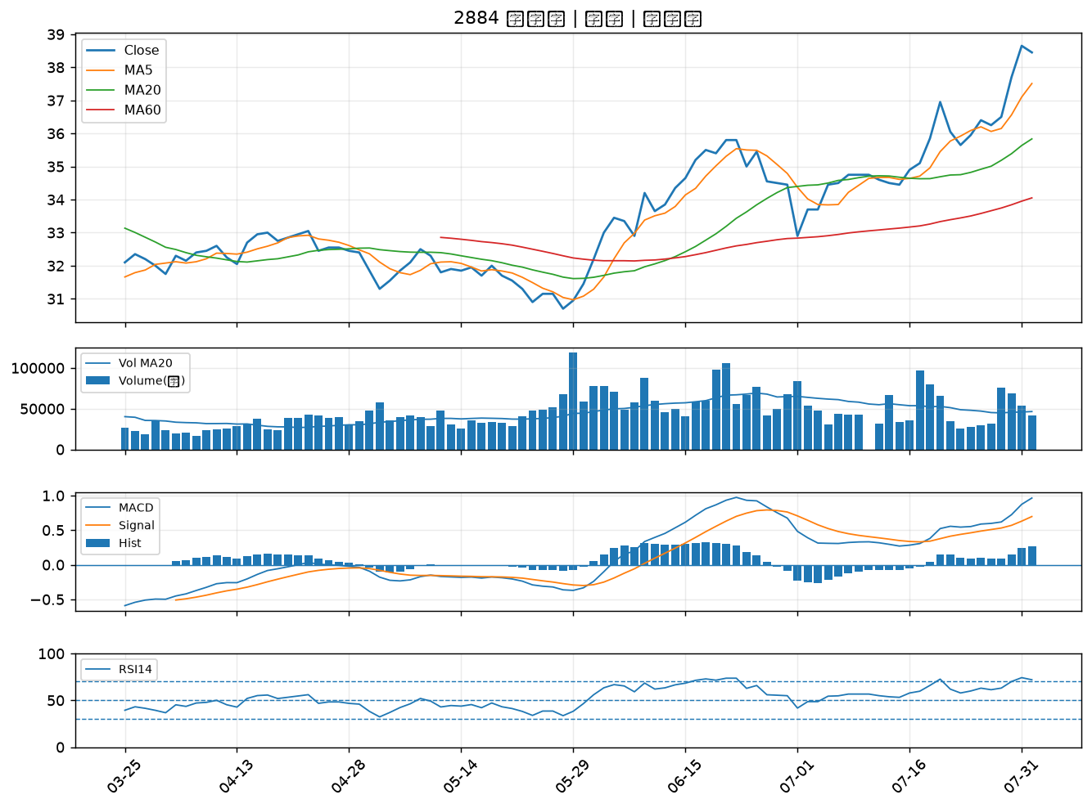

2886 兆豐金｜B級
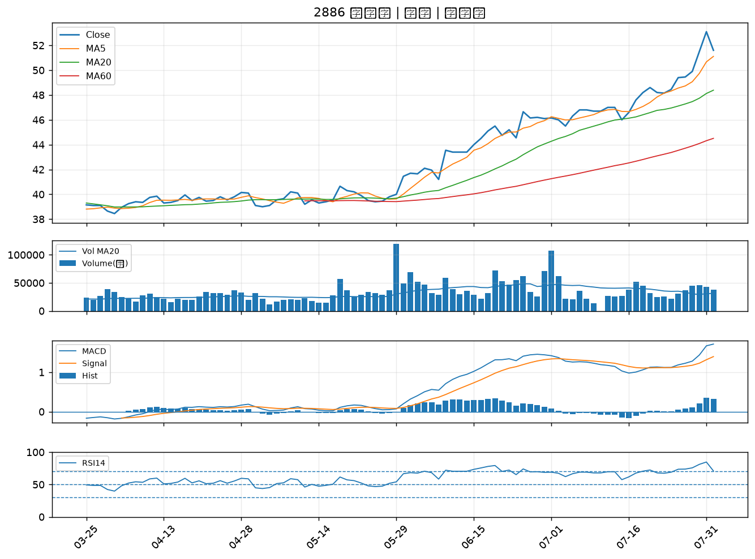

5880 合庫金｜B級
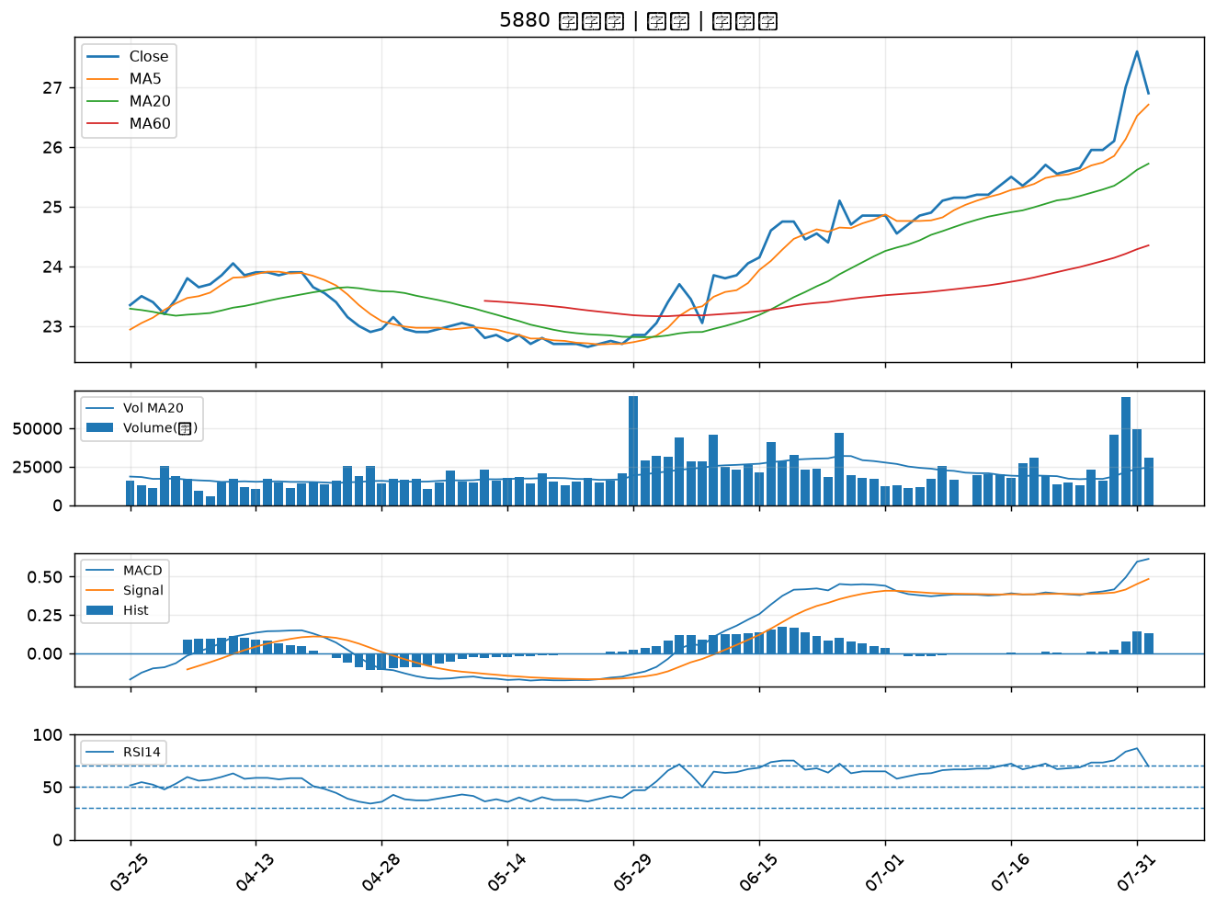

2882 國泰金｜B級
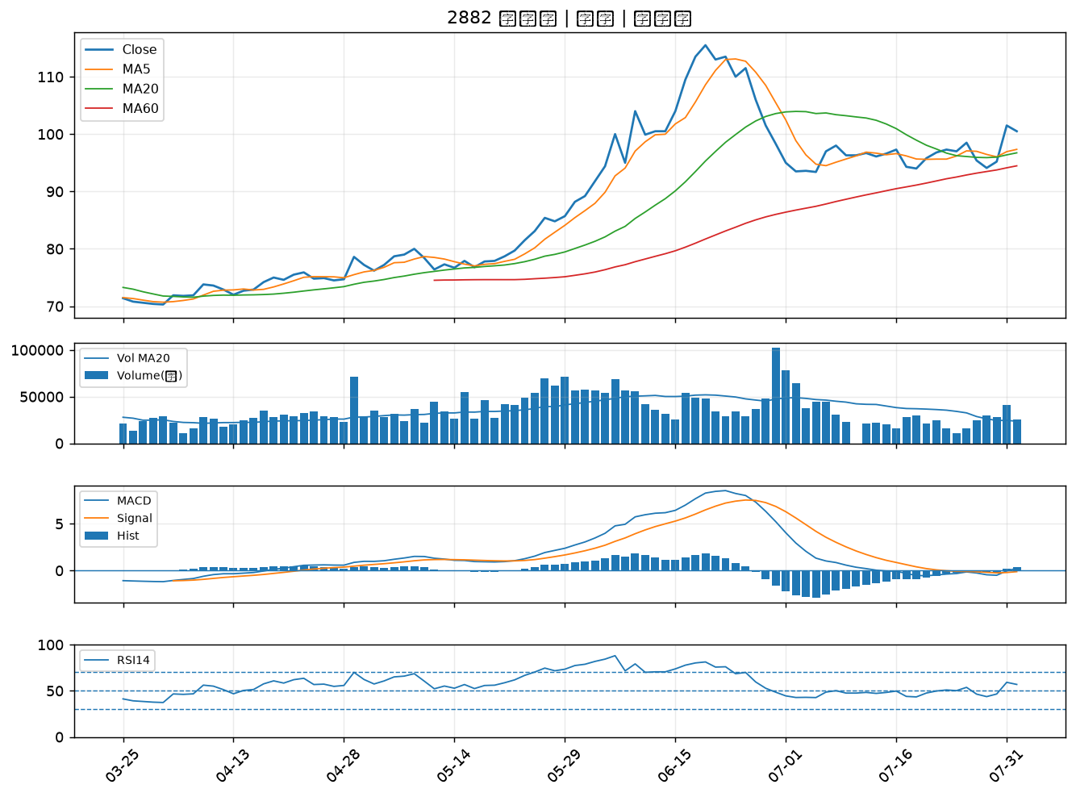

2867 三商壽｜B級
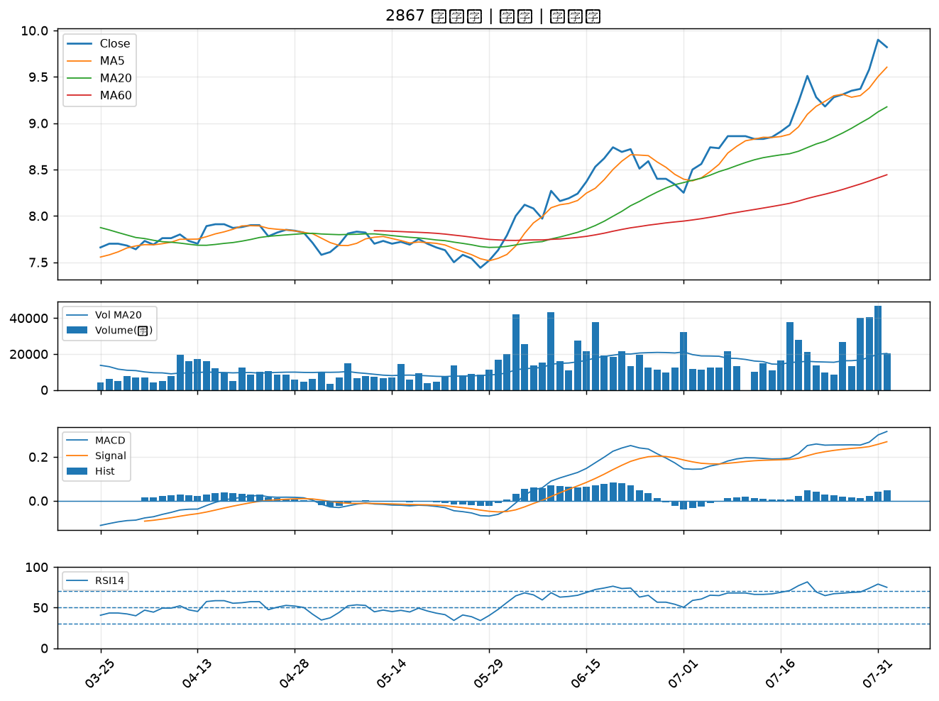

9945 潤泰新｜B級

